Tabelle1
Vermietungsliste
Artikel | Neupreis | Preis | Montage +Lieferung | Kaution | Foto |  | Ihre Bestellung
Jurte | € 1,941.00 | € 291.15 | € 388.20 | € 485.25 | 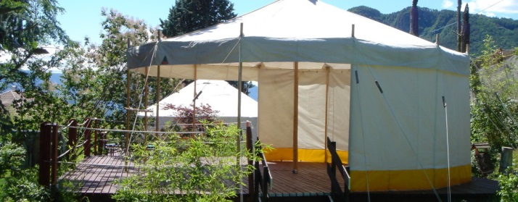
Stecksessel | € 79.00 | € 11.85 | € 15.80 | € 19.75 | 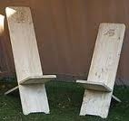
Gartengarnitur 200x50 | € 67.00 | € 10.05 | € 13.40 | € 16.75 | 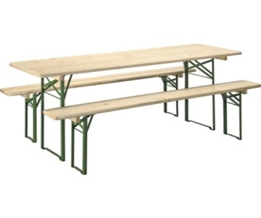
Gartengarnitur 200x70 | € 79.00 | € 11.85 | € 15.80 | € 19.75
Decoset Klein | € 40.00 | € 6.00 | € 8.00 | € 10.00 | 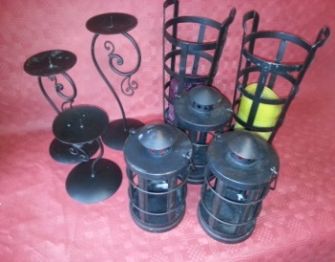
Decoset Groß | € 120.00 | € 18.00 | € 24.00 | € 30.00
Geschirr Set Klein | € 188.00 | € 28.20 | € 37.60 | € 47.00 | 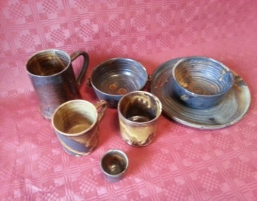 für 6 Personen
Geschirr Set Groß | € 564.00 | € 84.60 | € 112.80 | € 141.00 | für 18 Personen
Feuerstelle | € 159.00 | € 23.85 | € 31.80 | € 39.75 | 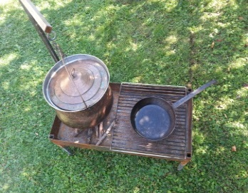
Deco | € 30.00 | € 4.50 | € 6.00 | € 7.50 | Fackeln, Waffenständer, Feuerschale,

Klicken sie auf die Mailadresse und ihr Mailprogramm wird sich automatisch öffnen: |  |  |  |  |  | mailto:office@foredrunn.at

oder kopieren Sie die Mailadresse und fügen sie diese selbst ein: |  |  |  |  | office@foredruun.at

